상품제안서
[알로] AMG7 프리미엄 무선 밸트형 마사지건 | 상품코드: F22797

 |  |  |  |  |  |  | 02-412-0044 | www.easy1.co.kr
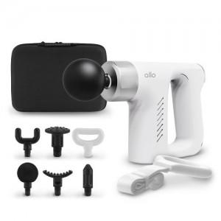

【상세/제작정보】 | ★ 덤증정(100+1) ★

【인쇄/포장옵션】 | 레이저, 풀칼라 / 포장지포장

【공급단가】 | 수량 | 30~ | 50~ | 100~ | 300~ | 500~
*VAT별도 | 단가 | 39,540원 | 38,860원 | 38,180원 | 37,490원 | 36,810원

【상품 URL】 | http://www.easy1.co.kr/src/goods_detail.php?gdno=22797

